Titel
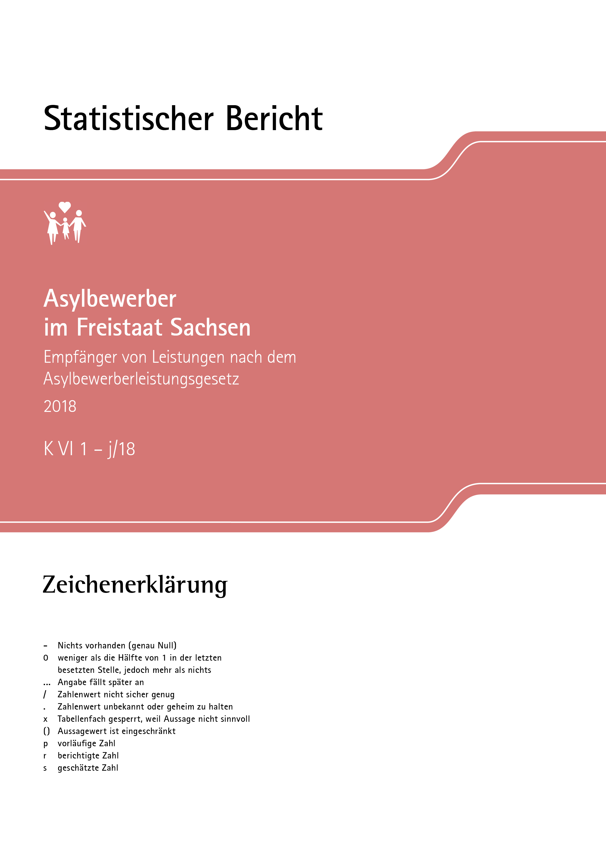
Inhalt
Impressum

Impressum
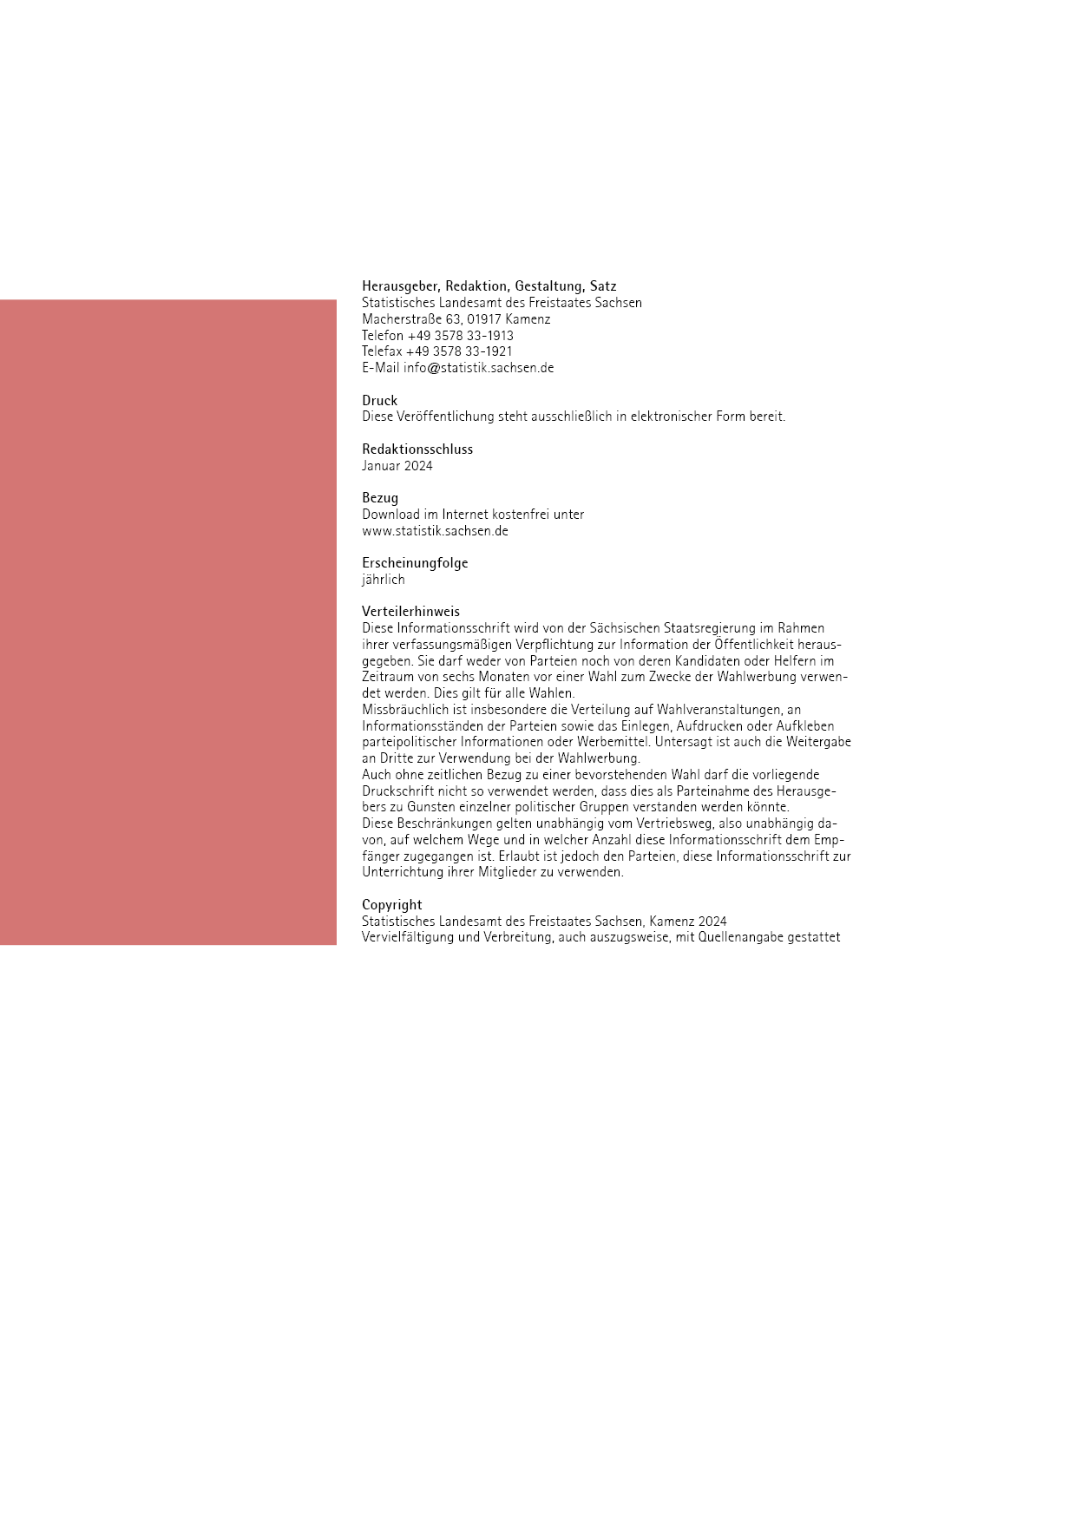
Inhalt

T12
Inhalt

12. Empfänger/ -innen von besonderen Leistungen 2018 nach Staatsangehörigkeit, Trägern sowie Art und Form der Leistung

Merkmal
Merkmal | Im Laufe des Jahres nach §§ 4 - 6 AsylbLG1) |  |  |  |  |  | Am 31. Dezember
 | insgesamt | und zwar |  |  |  |  | insgesamt | darunter Leistungen nach dem 5. - 9. Kapitel SGB XII
 |  | Krankheit, Schwangerschaft und Geburt § 4 AsylbLG |  | Arbeits-gelegenheit § 5 AsylbLG | sonstige Leistungen § 6 AsylbLG
 |  | ambulant | stationär |  | Sachleistung | Geldleistung
 | nach Staatsangehörigkeit
Europa | 1,606 | 1,563 | 180 | 40 | 117 | 125 | 2,683 | 2,465
darunter
Kosovo | 128 | 126 | 13 | 4 | 6 | 10 | 122 | 108
Russische Föderation | 820 | 791 | 109 | 23 | 76 | 84 | 2,056 | 1,967
Türkei | 348 | 346 | 14 | 2 | 8 | 16 | 191 | 147
Afrika | 2,153 | 2,101 | 204 | 53 | 137 | 173 | 1,620 | 1,248
darunter
Libyen | 607 | 597 | 56 | 17 | 28 | 41 | 683 | 627
Marokko | 282 | 273 | 32 | 12 | 8 | 29 | 206 | 147
Tunesien | 357 | 352 | 37 | 10 | 14 | 17 | 169 | 117
Amerika | 252 | 245 | 15 | 3 | 20 | 19 | 135 | 76
darunter
Venezuela | 250 | 243 | 14 | 3 | 20 | 18 | 129 | 71
Asien | 5,431 | 5,262 | 511 | 153 | 281 | 365 | 6,844 | 6,153
darunter
Afghanistan | 671 | 623 | 59 | 36 | 48 | 52 | 2,015 | 1,938
Georgien | 738 | 725 | 99 | 12 | 84 | 63 | 595 | 550
Indien | 1,011 | 992 | 89 | 31 | 29 | 63 | 512 | 374
Irak | 614 | 586 | 62 | 12 | 20 | 47 | 1,250 | 1,146
Iran | 340 | 331 | 26 | 7 | 15 | 14 | 444 | 384
Libanon | 479 | 464 | 53 | 15 | 11 | 38 | 754 | 697
Pakistan | 867 | 845 | 70 | 27 | 36 | 44 | 731 | 642
Syrien | 451 | 442 | 30 | 11 | 24 | 28 | 283 | 201
Australien/Ozeanien/ Antarktis | - | - | - | - | - | - | 1 | 1
Staatenlos | 45 | 43 | 6 | 1 | 1 | - | 69 | 58
Unbekannt | 386 | 376 | 34 | 4 | 16 | 30 | 389 | 325
Insgesamt | 9,873 | 9,590 | 950 | 254 | 572 | 712 | 11,741 | 10,326
 | nach Träger
Chemnitz, Stadt | 766 | 694 | 134 | 124 | - | 47 | 981 | 785
Erzgebirgskreis | 418 | 397 | 85 | - | 48 | . | 1,057 | 1,051
Mittelsachsen | 611 | 571 |  | - | - | 80 | 687 | 685
Vogtlandkreis | 879 | 875 | 40 | 13 | 3 | 77 | 489 | 474
Zwickau | 806 | 799 | 95 | 16 | . | 43 | 961 | 953
Dresden, Stadt | 762 | 733 |  | 32 | - | - | 1,833 | 1,830
Bautzen | 958 | 956 | 81 | . | 190 | 37 | 391 | 388
Görlitz | 313 | 295 | 51 | 27 | 4 | 26 | 441 | 438
Meißen | 567 | 554 | 67 | 29 | 3 | 71 | 382 | 363
Sächsische Schweiz- Osterzgebirge | 664 | 664 | 65 | - | 58 | 53 | 471 | 462
Leipzig, Stadt | 1,420 | 1,402 | 96 | - | - | 144 | 2,708 | 1,577
Leipzig | 705 | 685 | 102 | . | 57 | . | 632 | 619
Nordsachsen | 648 | 647 | 25 | - | . | 117 | 708 | 701
Erstaufnahmeeinrichtung | 356 | 318 | 109 | - | 206 | - | - | x
Insgesamt | 9,873 | 9,590 | 950 | 254 | 572 | 712 | 11,741 | 10,326
_____
1) Empfänger mehrerer Leistungen werden bei jeder Leistungsart gezählt. Mehrfachzählungen im Insgesamt sind insoweit
ausgeschlossen, als sie aufgrund der Meldung erkennbar waren.

